DE Básico + Congestion
 |  |  |  | Operación Económica de Sistemas de Potencia
 |  |  |  | Ejemplo 4: Despacho Económico sin red con restricciones en la capacidad de transmisión

Sbase | 200 | MVA |  |  |  | Sistema de Ttransmisión
 |  |  |  |  |  | 0.00 | 0.00 | 0.00 |  | -20.0 | 10.0 | 10.0 | z12 (pu)= | 0 | +j | 0.1
Control |  | Incógnitas |  |  | Ybus= | 0.00 | 0.00 | 0.00 | +j | 10.0 | -20.0 | 10.0 | z13 (pu)= | 0 | +j | 0.1
theta1= | 0.0 | v3= | 0.9980 |  | (pu) | 0.00 | 0.00 | 0.00 |  | 10.0 | 10.0 | -20.0 | z23 (pu)= | 0 | +j | 0.1
v1= | 1.0 | theta2= | -0.0151
v2= | 1.0 | theta3= | -0.0702 | Despacho |  | max | min
PD1= | 0.0 | PG1= | 0.8506 | 170.12 | MW | 400 | 0
PD2= | 0.0 | PG2= | 0.3994 | 79.99 | MW | 300 | 0
PD3= | 1.3 | QG1= | 0.0456 | 9.13 | mvar |  |  |  |  | Modelo:
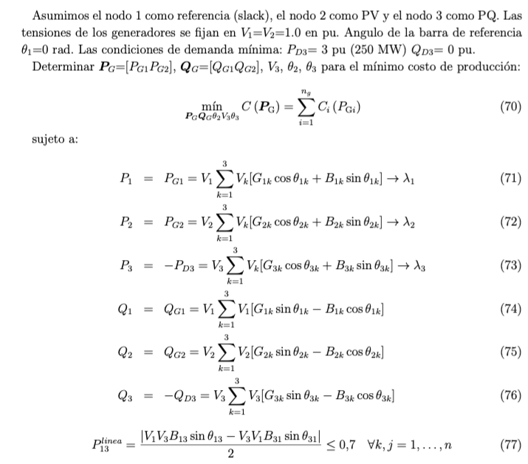
QD1= | 0.0 | QG2= | 0.0362 | 7.24 | mvar
1
2
QD2= | 0.0 |  |  |  |  |  |  |  |  |  |  |  |  |  |  |  |  |  | 30.12
QD3= | 0.0 |  |  |  |  |  |  |  |  |  |  |  |  |  |  |  |  |  | MW |  | 79.88 | MW
PG3= | 0.0 |  |  |  |  |  |  |  |  |  |  |  |  |  |  |  |  |  |  |  | 7.24 | Mvar
QG3= | 0.0 |  |  |  |  |  |  |  |  |  |  |  |  |  |  |  | 170.12 | MW
 |  |  |  |  |  |  |  |  |  |  |  |  |  |  |  |  | 9.13 | Mvar
Production Cost Curves= aPg+(1/2)bPg^2 |  |  |  |  |  |  |  |  |  |  |  |  |  |  |  |  |  |  |  | 110.00 | MW
 | a =$/MWh | b =$/MWh2 | C(Pg) |  | ICs |  | LMPs |  |  |  |  |  |  |  |  |  | 140.00 | MW
3
PG1-> | 20 | 0.05 | 4225.92 | $/h | 17.06 | l 1 = | 28.51 | $/MWh
PG2-> | 25 | 0.1 | 2519.67 | $/h | 21.36 | l 2 = | 32.99 | $/MWh |  | -4.48
 |  |  |  |  |  | l 3 = | 37.48 | $/MWh |  | -8.98 |  |  |  |  |  |  |  |  | 250 | MW
OBJETIVO - Minimizar Production Cost= |  |  | 6745.59 | $/h | (53) |  |  |  |  |  |  |  |  |  |  |  |  |  | 0 | Mvar
Sujeto a: |  |  |  |  |  | m 2 = | -4.48 | $/MWh
 | P1=PG1-PD1=0 -> | 0.8506 | 0.8506 |  | (54) | m 3 = | -8.98 | $/MWh
 | P2=PG2-PD2=0 -> | 0.3994 | 0.3994 |  | (55)
 | P3=PG3-PD3=0 -> | -1.2500 | -1.2500 |  | (56)
 | Q1=QG1-QD1=0 -> | 0.0456 | 0.0456 |  | (57)
 | Q2=QG2-QD2=0 -> | 0.0362 | 0.0362 |  | (58)
 | Q3=QG3-QD3=0 -> | 0.0000 | 0.0000 |  | (59)

 | Ingreso $/h | Costo $/h | Lucro $/h |  |  | Pago $/h |  |  |  | Remun. $/h
G1 | 4849.4 | 4225.9 | 623.5 |  | D1 | 9371.0 |  |  | Red | 1882.8
G2 | 2638.7 | 2519.7 | 119.1
Total | 7488.2 | 6745.6 | 742.6 |  | Total | 9371.0 |  |  | Total | 1882.8 |  | La red recibe ingresos por congestion

Otras variables de interes:
Flujos por las lineas
 | Pij | Pji | Qij | Qji | Pline | Qline | Sline |  | Smax |  | Pérdidas
 | pu | pu | pu | pu | pu | pu | MVA |  | MVA |  | Real (pu) | Reactive (pu)
12 | 0.15 | -0.15 | 0.00 | 0.00 | 0.15 | 0.00 | 30.12 | < | 200 |  | 0.0000 | 0.0023
13 | 0.70 | -0.70 | 0.04 | 0.00 | 0.70 | 0.02 | 140.00 | < | 140 |  | 0.0000 | 0.0492
23 | 0.55 | -0.55 | 0.04 | 0.00 | 0.55 | 0.02 | 110.00 | < | 200 |  | 0.0000 | 0.0304
 |  |  |  |  |  |  |  |  |  |  | 0.0000 | 0.0818
 |  |  |  |  |  |  |  |  |  |  | 0.0 | 16.4
 |  |  |  |  |  |  |  |  |  |  | MW | Mvar
Reparto de cargos de congestion
G1 paga porcongestion |  |  | 0.0 | $/h
G1 paga porcongestion |  |  | -358.5 | $/h | realmente recibe |  | 358.5 | $/h | por elivio de congestion
Demandas pagan por congestion |  |  | 2244.5 | $/h
 |  |  | 1886.0 | $/h

